Datos personales
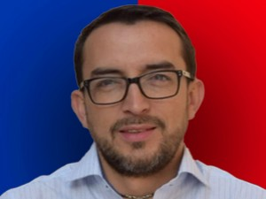

Nombres: | Roque Martín
Apellidos: | Ordóñez Quezada
Facebook: | https://www.facebook.com/RoqueOrdonezConcejalCuenca
Twitter: | RoqueOrdone
Descripción:

